상품제안서
스웨이드 스포츠 응원타올 (20*100) | 상품코드: S25778

 |  |  |  |  |  |  | 02-713-8555 | www.synergygift.co.kr
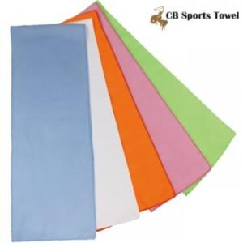

【상세/제작정보】 | <p><span style="font-size: 18pt;">* 배송비 별도 상품입니다!</span></p>

【인쇄/포장옵션】 | 풀칼라 / 포장불가능

【공급단가】 | 수량 | 500~ | 1,000~ | 3,000~ | 5,000~ | 10,000~
*VAT별도 | 단가 | 1,060원 | 1,040원 | 1,000원 | 950원 | 920원

【상품 URL】 | https://www.synergygift.co.kr:443/src/goods_detail.php?gdno=25778

